入力シート
不動産投資 事業計画書 ― 入力シート |  |  |  |  |  |  |  | ⚠️ Excelでダウンロードしてからご使用ください
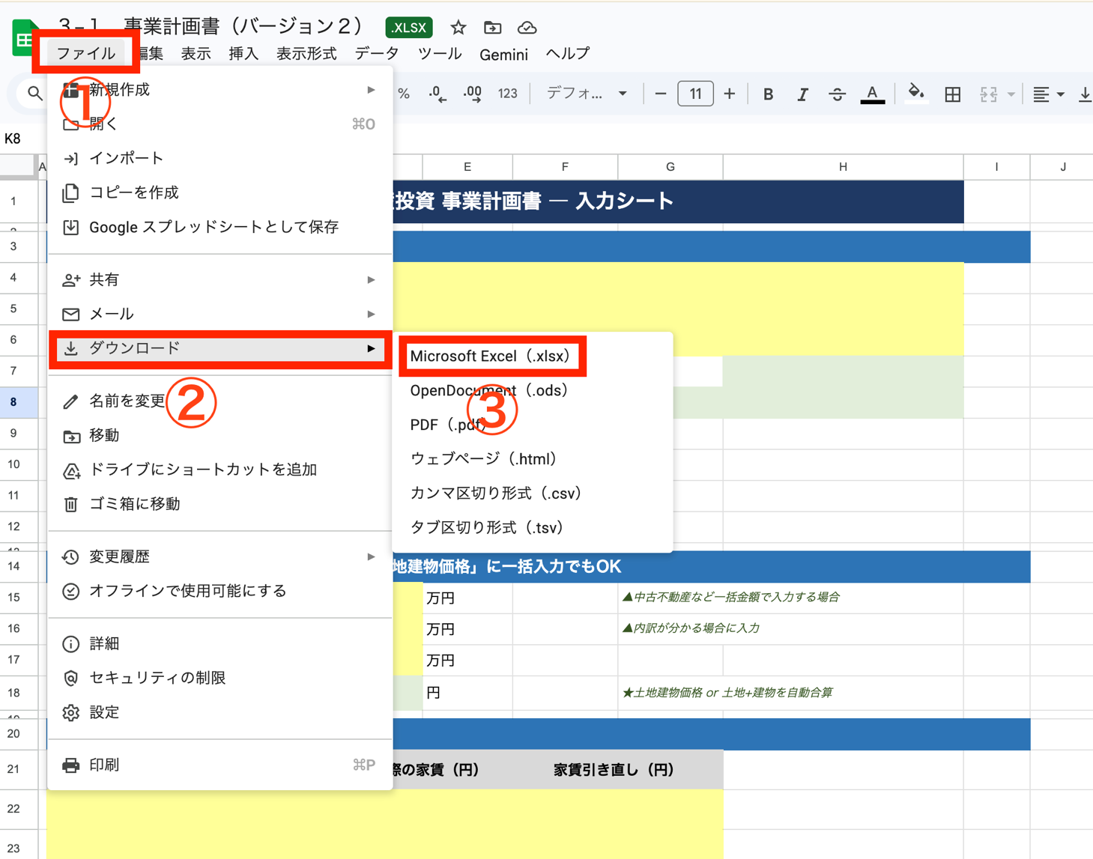
【物件情報】
購入者名
事業名称（物件名）
所在地
築年 |  |  | 年 |  | 月
構造・規模 |  |  |  | ▲規模（例：２階建）
建蔽率 |  | %
容積率 |  | %
敷地面積 |  | ㎡ |  | 坪 (自動)
延べ床面積 |  | ㎡ |  | 坪 (自動)

【購入価格】 ※万円で入力 中古不動産は「土地建物価格」に一括入力でもOK
土地建物価格 |  |  | 万円 |  | ▲中古不動産など一括金額で入力する場合
土地価格 |  |  | 万円 |  | ▲内訳が分かる場合に入力
建物価格 |  |  | 万円
合計取引価格 |  |  | 円 |  | ★土地建物価格 or 土地+建物を自動合算

【間取り・家賃設定】（最大5タイプ）
タイプ | 戸数 | 実際の家賃（円） |  | 家賃引き直し（円）

合計（月額） |  | 0 |  | 円 | 0 | 円

【諸経費】 黄色=入力セル 緑色=自動計算（上書き可）
費目 | 実費（円） |  |  | 金融機関提出用（円）
固定資産税・都市計画税 |  |  |  | 0 |  | ★手持ち用・提出用 共通
銀行ローン事務手数料等 |  |  |  | 0 |  | ★手持ち用・提出用 共通
土地・建物所有権移転登記 |  |  |  | 0 |  | ★手持ち用・提出用 共通
抵当権設定登記 |  |  |  | 0 |  | ★手持ち用・提出用 共通
司法書士手数料等 |  |  |  | 0 |  | ★手持ち用・提出用 共通
契約書印紙代 |  |  |  | 0 |  | ★手持ち用・提出用 共通
仲介手数料 |  |  |  |  |  | ★購入価格×3%+6万×1.1（税込）上書き可
火災保険料 |  |  |  |  |  | ★1年額入力→提出用(右)は自動で5年分
不動産取得税 |  |  |  |  |  | ★構造別概算（木造1.5%・鉄骨造2%・RC2.5%・未選択3%）高め算出・上書き可
出資金・その他 |  |  |  | 0 |  | ★手持ち用・提出用 共通
諸経費合計 | 0 |  | 円 | 0 |  | 円

【融資条件】 ※融資額は万円で入力
項目 | 実費ケース |  |  | 金融機関提出用
融資額（万円） |  |  | 万円 | 0 |  | 万円 | ★実費と同じ値を自動反映
融資期間（年） |  |  | 年 | 0 |  | 年 | ★実費と同じ値を自動反映
金利（年率） |  |  | ％ | 0.00 |  | ％ | ★例: 4.05 と入力 → 年率4.05%。Googleドライブ経由でも正確に計算
月間返済額（自動計算・元利均等） | 0 |  | 円 | 0 |  | 円

【ランニングコスト・自己資金】
月間管理料 | 0 |  |  | 円/月 | 手持ち5%+税 / 金融機関4%+税で自動計算
巡回清掃（月） |  |  |  | 円/月
インターネット等（月） |  |  |  | 円/月
頭金（自己資金） |  |  |  | 万円

